Primer punto
Primer punto
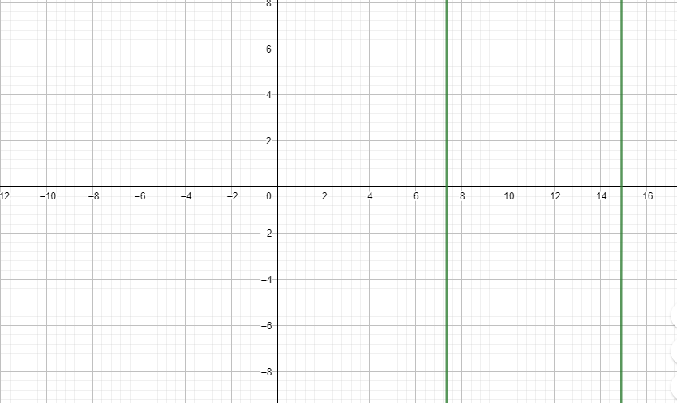
Valor de X

Xn | f(Xn) | f´(Xn) | Xn-1 | Error normalizado
8 | -3344 | -4592 | 7.2717770035 | 0.091027874564
7.2717770035 | 315.9535057 | -5454.1469975 | 7.3297060446 | -0.0079662840451
7.3297060446 | 1.9513676613 | -5386.7451508 | 7.3300682982 | -4.9422660028E-05
7.3300682982 | 7.6449112385E-05 | -5386.3230745 | 7.3300683124 | -1.9362971865E-09

Valor de Z

Xn | f(Xn) | f´(Xn) | Xn-1 | Error normalizado
29 | 5.27 | -58 | 29.090862069 | -0.0031331747919
29.090862069 | -0.0082559155767 | -58.181724138 | 29.09072017 | 4.8777783897E-06
29.09072017 | -2.0135189516E-08 | -58.18144034 | 29.09072017 | 1.1896472238E-11

Segundo punto
Segundo punto

Regla falsa |  |  |  |  |  |  | Metodo de bisección

an | bn | f(an) | f(bn) | xn | f(xn) | Error normalizado | an | bn | f(an) | f(bn) | xn | f(xn) | Error normalizado
97 | 98 | -0.128694549 | 0.16853552448 | 97.634910331 | 0.060414286573 |  | 97 | 98 | -0.128694549 | 0.16853552448 | 97.5 | 0.020346133144
97 | 97.634910331 | -0.128694549 | 0.060414286573 | 98.223791814 | 0.23458857002 | 0.005995303909 | 97 | 97.5 | -0.128694549 | 0.020346133144 | 97.25 | -0.054067397438 | -0.0025706940874
97 | 98.223791814 | -0.128694549 | 0.23458857002 | 97.542673777 | 0.033026872512 | -0.0069827698043 | 97.5 | 97.25 | 0.020346133144 | -0.054067397438 | 97.375 | -0.01683397953 | 0.0012836970475
97 | 97.542673777 | -0.128694549 | 0.033026872512 | 98.985921571 | 0.45827209182 | 0.014580333961 | 97.5 | 97.375 | 0.020346133144 | -0.01683397953 | 97.4375 | 0.0017627337208 | 0.00064143681847
97 | 98.985921571 | -0.128694549 | 0.45827209182 | 97.429003128 | -0.00076470636865 | -0.015980030519 | 97.375 | 97.4375 | -0.01683397953 | 0.0017627337208 | 97.40625 | -0.0075339578963 | -0.00032082130253
97.429003128 | 98.985921571 | -0.00076470636865 | 0.45827209182 | 97.43083641 | -0.00021936608638 | 1.8816237409E-05 | 97.40625 | 97.4375 | -0.0075339578963 | 0.0017627337208 | 97.421875 | -0.0028851959332 | 0.00016038492382
97.43083641 | 98.985921571 | -0.00021936608638 | 0.45827209182 | 97.431361433 | -6.319120326E-05 | 5.3886493361E-06 | 97.421875 | 97.4375 | -0.0028851959332 | 0.0017627337208 | 97.4296875 | -0.00056112707975 | 8.0186031593E-05
97.431361433 | 98.985921571 | -6.319120326E-05 | 0.45827209182 | 97.4315126 | -1.8224742469E-05 | 1.5515238244E-06 | 97.4296875 | 97.4375 | -0.00056112707975 | 0.0017627337208 | 97.43359375 | 0.00060082932563 | 4.0091408411E-05
97.4315126 | 98.985921571 | -1.8224742469E-05 | 0.45827209182 | 97.431556192 | -5.2579336369E-06 | 4.4740737684E-07 | 97.4296875 | 97.43359375 | -0.00056112707975 | 0.00060082932563 | 97.431640625 | 1.9857624395E-05 | -2.0046106044E-05
97.431556192 | 98.985921571 | -5.2579336369E-06 | 0.45827209182 | 97.431568768 | -1.5170913699E-06 | 1.2907422113E-07 | 97.4296875 | 97.431640625 | -0.00056112707975 | 1.9857624395E-05 | 97.430664062 | -0.00027063310228 | -1.0023153485E-05
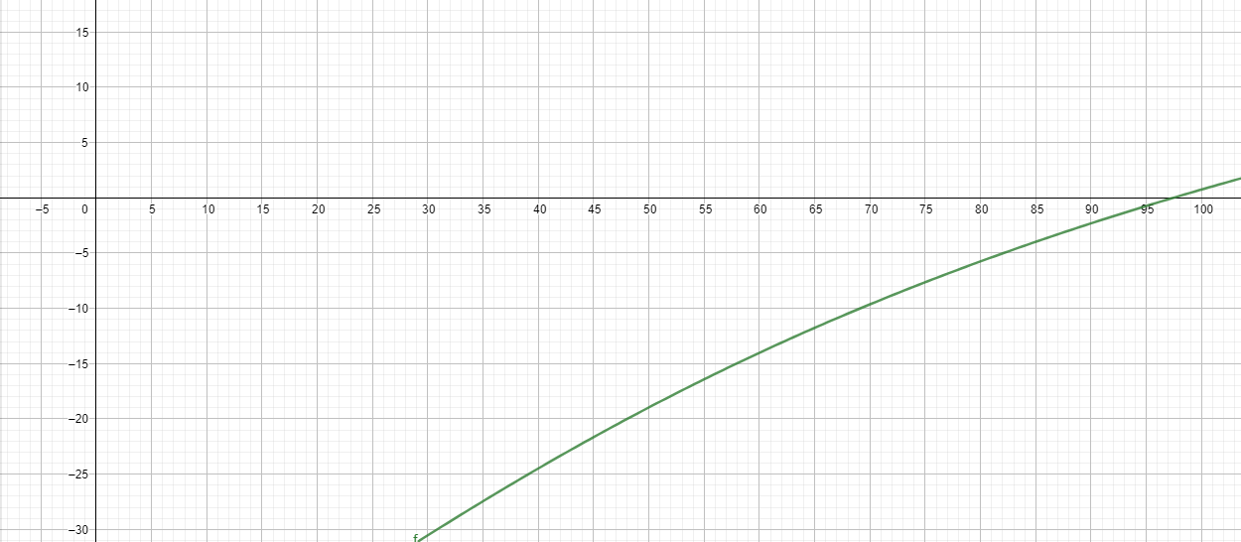
 |  |  |  |  |  |  | 97.4306641 | 97.4316406 | -0.00027062194738 | 1.9850187876E-05 | 97.43115235 | -0.00012538547346 | 5.0116157739E-06
 |  |  |  |  |  |  | 97.4311524 | 97.4316406 | -0.00012537060033 | 1.9850187876E-05 | 97.4313965 | -5.2760104673E-05 | 2.5058657557E-06
 |  |  |  |  |  |  | 97.4313965 | 97.4316406 | -5.2760104673E-05 | 1.9850187876E-05 | 97.43151855 | -1.6454933011E-05 | 1.2526747176E-06
 |  |  |  |  |  |  | 97.4315186 | 97.4316406 | -1.6440059937E-05 | 1.9850187876E-05 | 97.4315796 | 1.7050703036E-06 | 6.2659355673E-07
 |  |  |  |  |  |  | 97.4315186 | 97.4315796 | -1.6440059937E-05 | 1.7050703107E-06 | 97.4315491 | -7.3674932253E-06 | -3.1304028584E-07
 |  |  |  |  |  |  | 97.4315491 | 97.4315796 | -7.3674932324E-06 | 1.7050703107E-06 | 97.43156435 | -2.8312110629E-06 | 1.5652011842E-07

Tercer punto
Tercer punto

Método de la secante

Sin(x^2)

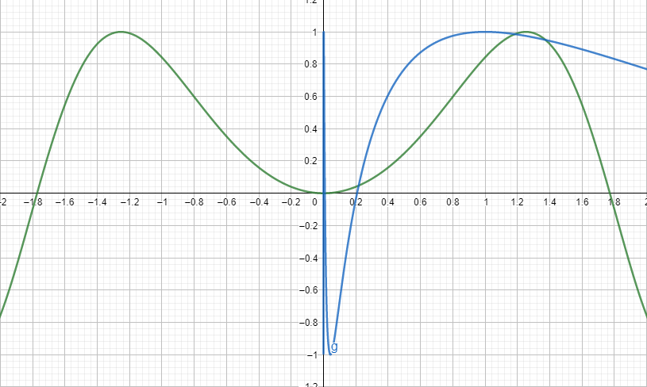
Xn-1 | Xn | f(Xn-1) | f(Xn) | f(Xn+1) | Error normalizado
0.2 | 1.6 | 0.039989334187 | 0.54935543643 | 0.090088744392
1.6 | 0.090088744392 | 0.54935543643 | 0.0081158927676 | 0.067447608905 | 0.022641135487
0.090088744392 | 0.067447608905 | 0.0081158927676 | 0.0045491642561 | 0.038570097218 | 0.028877511687
0.067447608905 | 0.038570097218 | 0.0045491642561 | 0.0014876518507 | 0.024537920302 | 0.014032176916
0.038570097218 | 0.024537920302 | 0.0014876518507 | 0.00060210949635 | 0.014996979731 | 0.009540940571
0.024537920302 | 0.014996979731 | 0.00060210949635 | 0.00022490939915 | 0.0093080967558 | 0.0056888829749
0.014996979731 | 0.0093080967558 | 0.00022490939915 | 8.6640665106E-05 | 0.0057433819409 | 0.0035647148148
0.0093080967558 | 0.0057433819409 | 8.6640665106E-05 | 3.2986436114E-05 | 0.0035518074889 | 0.002191574452
0.0057433819409 | 0.0035518074889 | 3.2986436114E-05 | 1.2615336438E-05 | 0.0021946176719 | 0.001357189817
0.0035518074889 | 0.0021946176719 | 1.2615336438E-05 | 4.8163467258E-06 | 0.0013564710692 | 0.00083814660266
0.0021946176719 | 0.0013564710692 | 4.8163467258E-06 | 1.8400137617E-06 | 0.00083831624524 | 0.00051815482401
0.0013564710692 | 0.00083831624524 | 1.8400137617E-06 | 7.0277412703E-07 | 0.00051811477405 | 0.00032020147118

cos(ln(x))

Xn-1 | Xn | f(Xn-1) | f(Xn) | f(Xn+1) | Error normalizado
0.2 | 1.6 | -0.038631969934 | 0.89156664455 | 0.25814323636
1.6 | 0.25814323636 | 0.89156664455 | 0.21486701105 | -0.16792578715 | 0.42606902351
0.25814323636 | -0.16792578715 | 0.21486701105 | #NUM! | #NUM! | #NUM!
-0.16792578715 | #NUM! | #NUM! | #NUM! | #NUM! | #NUM!
#NUM! | #NUM! | #NUM! | #NUM! | #NUM! | #NUM!
#NUM! | #NUM! | #NUM! | #NUM! | #NUM! | #NUM!
#NUM! | #NUM! | #NUM! | #NUM! | #NUM! | #NUM!
#NUM! | #NUM! | #NUM! | #NUM! | #NUM! | #NUM!
#NUM! | #NUM! | #NUM! | #NUM! | #NUM! | #NUM!
#NUM! | #NUM! | #NUM! | #NUM! | #NUM! | #NUM!
#NUM! | #NUM! | #NUM! | #NUM! | #NUM! | #NUM!
#NUM! | #NUM! | #NUM! | #NUM! | #NUM! | #NUM!

Cuarto punto
Cuarto punto |  |  |  |  |  |  |  | Se encontraron ceros en 5,22 y 4,60(Los dos se pueden observar en la grafica)

Newton |  |  |  |  | Newton mejorado

Xn | f(Xn) | f´(Xn) | Xn-1 | Error normalizado | Xn | f(Xn) | f´(Xn) | f´´(Xn) | Xn-1 | Error normalizado
8 | 99.206579551 | 84.206579551 | 6.8218666513 | 0.14726666859 | 8 | 99.206579551 | 84.206579551 | 51.206579551 | 3.8453423411 | 0.51933220736
6.8218666513 | 28.433948856 | 39.264582978 | 6.0977038893 | 0.10615316877 | 3.8453423411 | 0.78617439904 | -0.33674007284 | -2.3848748087 | 3.9784880312 | -0.034625185033
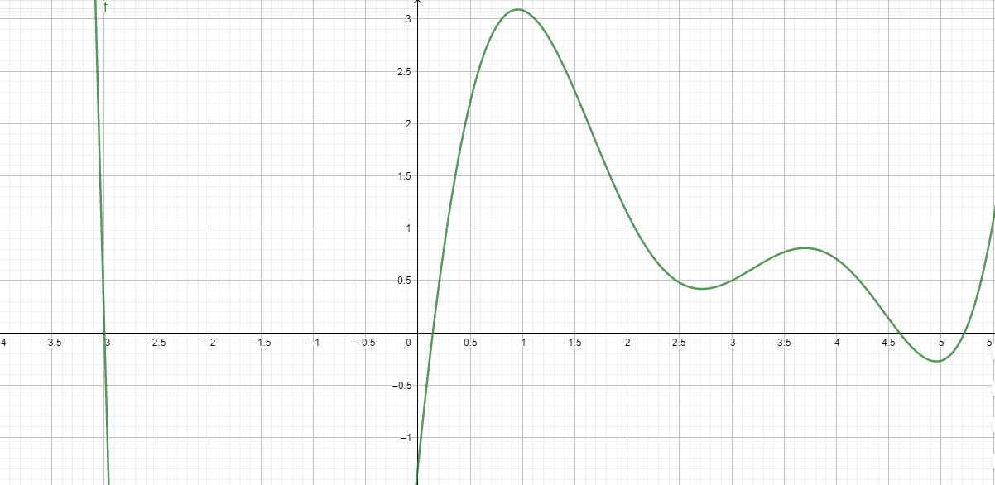
6.0977038893 | 7.9504666859 | 18.13048401 | 5.6591901309 | 0.071914570864 | 3.9784880312 | 0.72012257318 | -0.65468198147 | -2.3505523729 | 4.2007350191 | -0.055862173312
5.6591901309 | 2.2197134337 | 8.5164836331 | 5.3985528151 | 0.046055585642 | 4.2007350191 | 0.52024175606 | -1.1206022629 | -1.7164417137 | 4.4720526848 | -0.06458814098
5.3985528151 | 0.56960226095 | 4.3480280759 | 5.2675503812 | 0.024266213273 | 4.4720526848 | 0.17187447631 | -1.3645395706 | 0.11495783949 | 4.5993614792 | -0.0284676419
5.2675503812 | 0.11046697839 | 2.712597981 | 5.2268266989 | 0.0077310475186 | 4.5993614792 | 0.0023249507621 | -1.2723037378 | 1.3755168918 | 4.6011924516 | -0.00039809273515
5.2268266989 | 0.0091873187758 | 2.2662507232 | 5.2227727261 | 0.00077560880193 | 4.6011924516 | -2.2854457646E-06 | -1.2697669698 | 1.3954430632 | 4.6011906517 | 3.9117909382E-07
5.2227727261 | 8.6937077611E-05 | 2.2234087435 | 5.2227336253 | 7.4865994947E-06 | 4.6011906517 | -2.2599699889E-12 | -1.2697694815 | 1.3954234508 | 4.6011906517 | 3.8683673158E-13
5.2227336253 | 8.0512592149E-09 | 2.2229969273 | 5.2227336216 | 6.9346906233E-10

Punto fijo |  |  |  |  | Bisección

Xn | g(Xn) | Error |  |  | Xn-1 | Xn | f(Xn-1) | f(Xn) | f(Xn+1) | Error normalizado
8 | 6.8218666513 |  |  |  | 5 | 8 | -0.26544193694 | 99.206579551 | 5.0080055256
6.8218666513 | 6.0977038893 | 0.10615316877 |  |  | 8 | 5.0080055256 | 99.206579551 | -0.26282861033 | 5.0159112904 | -0.0079057648413
6.0977038893 | 5.6591901309 | 0.071914570864 |  |  | 5.0080055256 | 5.0159112904 | -0.26282861033 | -0.25981196956 | 5.6968052034 | -0.68089391302
5.6591901309 | 5.3985528151 | 0.046055585642 |  |  | 5.0159112904 | 5.6968052034 | -0.25981196956 | 2.5531687755 | 5.0787998789 | 0.61800532449
5.3985528151 | 5.2675503812 | 0.024266213273 |  |  | 5.6968052034 | 5.0787998789 | 2.5531687755 | -0.2194472801 | 5.1277138233 | -0.048913944387
5.2675503812 | 5.2268266989 | 0.0077310475186 |  |  | 5.0787998789 | 5.1277138233 | -0.2194472801 | -0.16616189294 | 5.2802440764 | -0.1525302531
5.2268266989 | 5.2227727261 | 0.00077560880193 |  |  | 5.1277138233 | 5.2802440764 | -0.16616189294 | 0.14581777958 | 5.2089521789 | 0.071291897471
5.2227727261 | 5.2227336253 | 7.4865994947E-06 |  |  | 5.2802440764 | 5.2089521789 | 0.14581777958 | -0.029643566512 | 5.2209966899 | -0.01204451095
5.2227336253 | 5.2227336216 | 6.9346906233E-10 |  |  | 5.2089521789 | 5.2209966899 | -0.029643566512 | -0.0038453221962 | 5.2227919681 | -0.0017952781877
5.2227336216 | 5.2227336216 | 0 |  |  | 5.2209966899 | 5.2227919681 | -0.0038453221962 | 0.0001297219037 | 5.2227333808 | 5.8587250435E-05
 |  |  |  |  | 5.2227919681 | 5.2227333808 | 0.0001297219037 | -5.3529882393E-07 | 5.2227336216 | -2.4076738647E-07
 |  |  |  |  | 5.2227333808 | 5.2227336216 | -5.3529882393E-07 | -7.3978156934E-11 | 5.2227336216 | -3.3279157208E-11
 |  |  |  |  | 5.2227336216 | 5.2227336216 | -7.3978156934E-11 | 0 | 5.2227336216 | 0

